Blad2
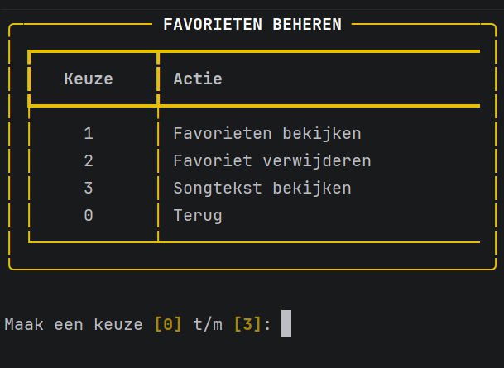
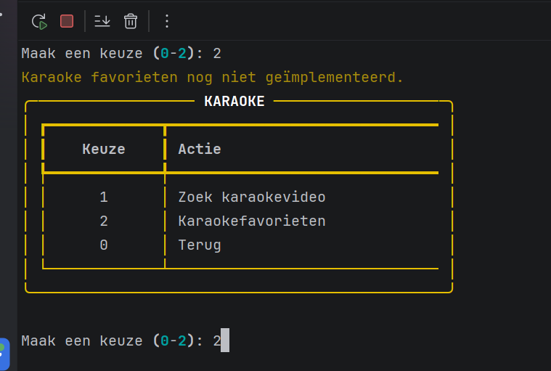
als ik op pagina 3 sta nr 24 en ik type nummer 1 in dat krijg ik fout
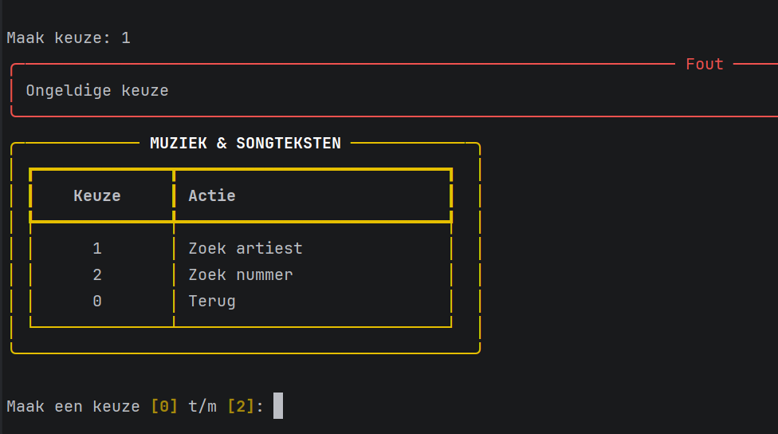

Opslaan als favoriet? (J/N): | bij songtekst bekijken

